01_フロートボタン
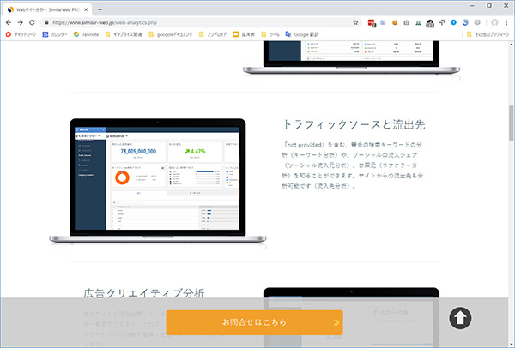
フロートボタンの追加

対象ページ
https://www.similar-web.jp/consulting.php

課題
javasrcirpt（jQuery）を利用して、ページの下部にフロートボタンを追加するスクリプトを作成してください。
ボタンのデザインは、もともとページにあるボタンのデザインをそのまま利用してください。

実行後のイメージ

03_イベントの変更
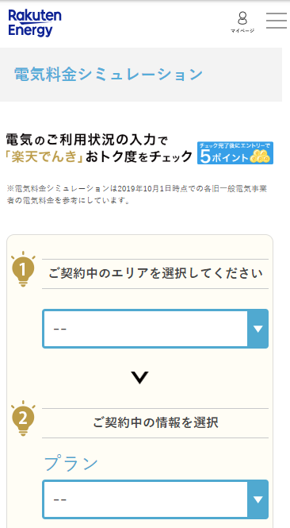
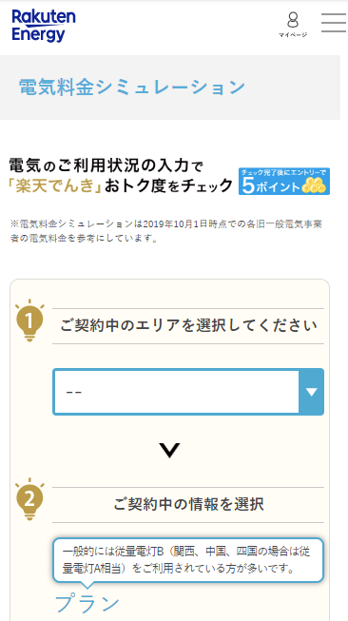
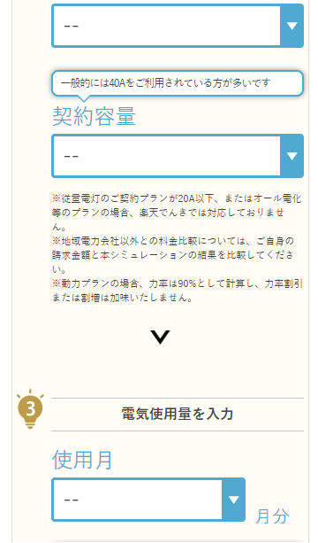
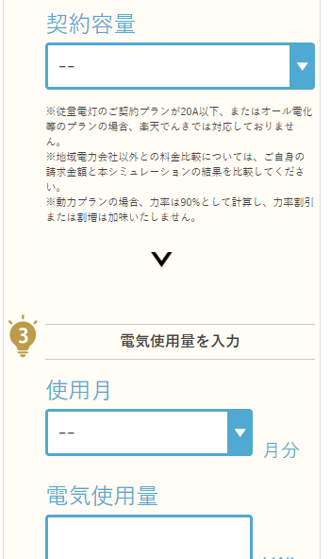
イベントの変更

対象ページ
https://energy.rakuten.co.jp/electricity/LvEasySimulation/

対象デバイス
SP

課題
以下ページの該当箇所に吹き出しで文言を表出させてください

プランの上
一般的には従量電灯B（関西・中国・四国の場合は従量電灯A相当）をご利用されている方が多いです

契約内容の上
一般的には40Aをご利用されている方が多いです

プランを選択したら吹き出しは消える。などの仕様に関してはユーザビリティを考慮し調整してください。
尚、本テストの目的は 「シミュレーションはしたいが自分が今どんなプランを契約しているのかわからず離脱しているのでは？」 という仮説の元で実施しています。
何か追加でできるテスト案があれば追加いただいて構いません。

実行後のイメージ
オリジナル ※ABテストでこのキャプチャとは異なる可能性があります。 | スクリプト実行後

